CollectiveAccess
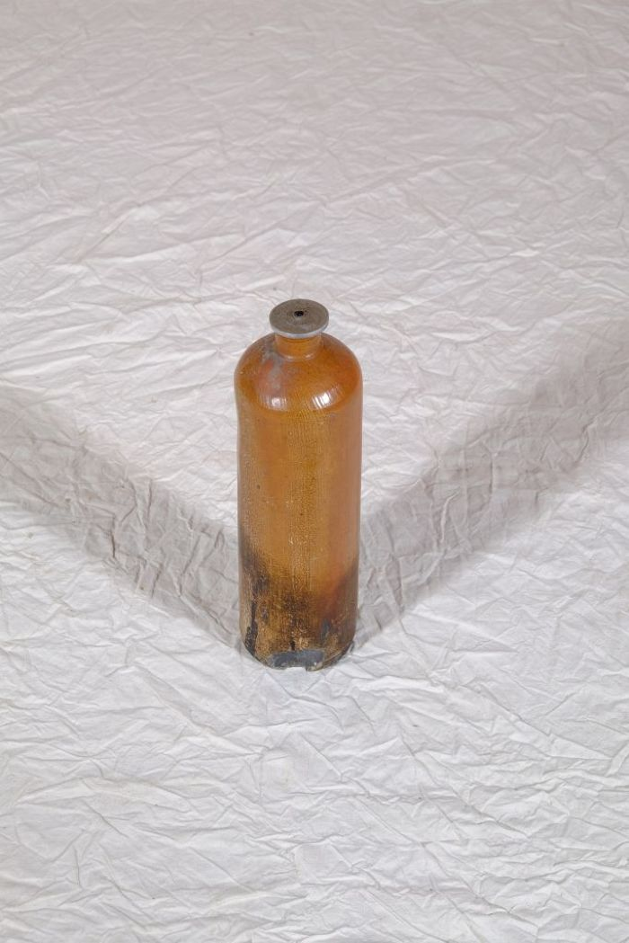
Image | Object | Description | Date
 | Öllicht in einer Getränkeflasche (A1198) | Vor dem Aufkommen der flächendeckenden elektrischen Beleuchtung wurden Innenräume mit Feuerschein beleuchtet. Dieser konnte von einer Feuerstelle, von Kerzen oder auch von Öllampen stammen. Bis zur Mitte des 19. Jahrhundert wurden Öllampen mit organischen Ölen und Fetten, wie beispielsweise Waltran oder Pflanzenölen, betrieben. Diese Brennstoffe wurden dann von mineralischen Ölen, hauptsächlich Petroleum, abgelöst. Das vorliegende Öllicht wurde selbst hergestellt, indem ein an einem Metallblättchen befestigter Docht in eine Steinzeugflasche gehangen wurde. Die Flasche diente davor als Wasser- oder auch als Schnapsflasche und war unter Bezeichnungen wie "Emser Kränchen" oder "Nassauer Flasche" bekannt.
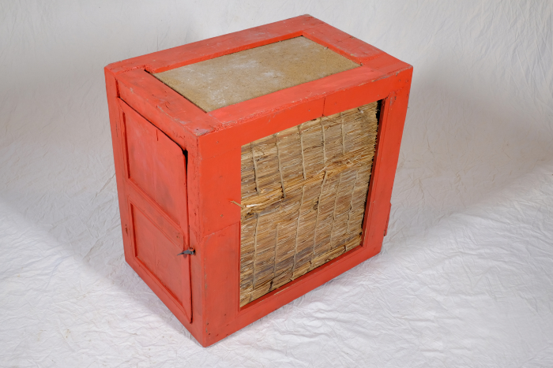 | Vorratsschrank für Lebensmittel, A1319 (R11) | Alltag, Haushalt, Leben – 1 Der ländliche Alltag des 18. und 19. Jahrhunderts ist nur schwer mit dem heutigen zu vergleichen. In einer Zeit ohne Strom und elektrisches Licht, ohne die zahlreichen Haushaltsgeräte, die heute selbstverständlich sind, richtete man sich mehr nach den Vorgaben der Natur. So gab es beispielsweise keinen Kühlschrank. Zwar wurden Vorräte in Kellern gelagert, wo eine gleichbleibende Temperatur erreicht werden konnte. Um angebrochene Wurst, Brot und Butter in kleinen Portionen jedoch griffbereit zu haben, gab es kleine Schränke, die mit einer Isolierung versehen waren und somit zumindest vor direkter Sonne und Wärme, aber auch vor Schädlingen schützten. Weitere Objekte aus dieser Kategorie: A1198 – Öllicht in einer Getränkeflasche A1378 – Staubreiniger A1381 – Teppichklopfer A1410 – Nähmaschine „Singer“

